상품제안서
이메이션 USB 2.0 V1 (8G, 16G, 32GB, 64G) | 상품코드: F27000

 |  |  |  |  |  |  | 02-412-0044 | www.easy1.co.kr
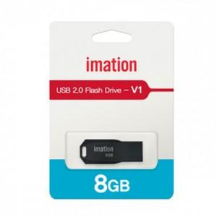

【상세/제작정보】 | 기본수량 미만 인쇄시 비용 추가. 개별인쇄, 양면인쇄 등 별도 문의.

【인쇄/포장옵션】 | 레이저 / 포장지포장

【공급단가】 | 수량 | 100~ | 300~ | 500~ | 1,000~ | 3,000~
*VAT별도 | 8G | 3,630원 | 3,570원 | 3,490원 | 3,400원 | 3,340원
 | 16G | 3,980원 | 3,920원 | 3,820원 | 3,730원 | 3,660원
 | 32G | 4,320원 | 4,250원 | 4,150원 | 4,040원 | 3,970원
 | 64G | 4,880원 | 4,800원 | 4,690원 | 4,570원 | 4,490원

【상품 URL】 | https://easy1.co.kr:443/src/goods_detail.php?gdno=27000

